прайс лист
 |  |  |  |  | ООО "IMKONPLUS PHARM"
 |  |  |  |  | Р/с: 2020 8000 3052 5835 3001 в Самаркандском филиале АО «ASAKABANK»
 |  |  |  |  | МФО: 00873, ИНН: 307597296, ОКЭД: 21.20.0
 |  |  |  |  | Почтовый адрес: г.Самарканд, ул. Озод Шарк, д. 17, почтовый индекс: 140103
 |  |  |  |  | E-mail: imkonpluspharm@gmail.com Телефон для брони: +998 55 705 0105; 97 330 2512 (телеграм)
№ | Изображение | Наименование | Уп/Оргинал | Ед. изм | Цена без НДС | Цена с учётом НДС | Производитель | Годность | Заказ | Сумма заказа
Лейкопластыри и пластыри, стерильные и нестерильные
1 |  | Лейкопластырь MEDIK PLAST гипоаллер. полиэтилен. перфорирован 1cm x 5m №1 | 1/180 | шт | 1,696.43 | 1,900.00 | ООО "IMKONPLUS PHARM" | 2027-03-01 |  | -
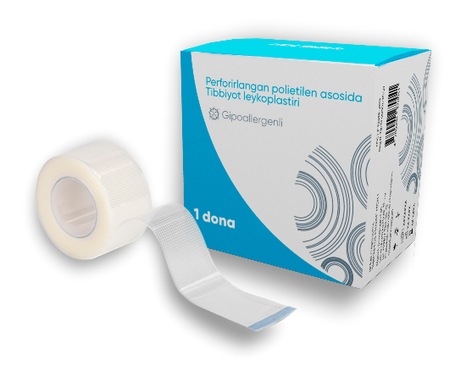
2 |  | Лейкопластырь MEDIK PLAST гипоаллер. полиэтилен. перфорирован 1,25cm x 5m №1 | 1/180 | шт | 2,232.14 | 2,500.00 | ООО "IMKONPLUS PHARM" | 2027-03-01 |  | -
3 |  | Лейкопластырь MEDIK PLAST гипоаллер. полиэтилен. перфорирован 2cm x 5m №1 | 1/735 | шт | 3,750.00 | 4,200.00 | ООО "IMKONPLUS PHARM" | 2027-03-01 |  | -
4 |  | Лейкопластырь MEDIK PLAST гипоаллер. полиэтилен. перфорирован 2,5cm x 5m №1 |  | шт | - | ожидается | ООО "IMKONPLUS PHARM" | - |  | -
5 |  | Лейкопластырь MEDIK PLAST гипоаллер. полиэтилен. перфорирован 3cm x 5m №1 | 1/490 | шт | 5,267.86 | 5,900.00 | ООО "IMKONPLUS PHARM" | 2027-03-01 |  | -
6 |  | Лейкопластырь MEDIK PLAST гипоаллер. полиэтилен. перфорирован 4cm x 5m №1 | 1/392 | шт | 5,803.57 | 6,500.00 | ООО "IMKONPLUS PHARM" | 2027-03-01 |  | -
7 |  | Лейкопластырь MEDIK PLAST гипоаллер. полиэтилен. перфорирован 5cm x 5m №1 | 1/294 | шт | 7,544.64 | 8,450.00 | ООО "IMKONPLUS PHARM" | 2027-03-01 |  | -
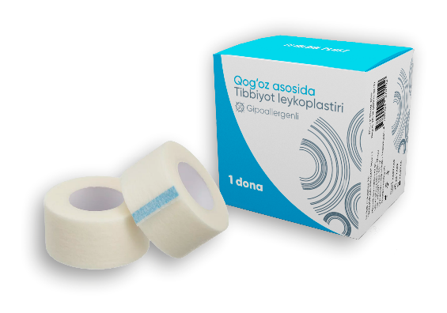
8 |  | Лейкопластырь MEDIK PLAST гипоаллер. бумажная 1cm x 5m №1 | 1/240 | шт | 1,687.50 | 1,890.00 | ООО "IMKONPLUS PHARM" | 2027-03-01 |  | -
9 |  | Лейкопластырь MEDIK PLAST гипоаллер. бумажная 1,25cm x 5m №1 | 1/240 | шт | 2,212.50 | 2,478.00 | ООО "IMKONPLUS PHARM" | 2027-03-01 |  | -
10 |  | Лейкопластырь MEDIK PLAST гипоаллер. бумажная 2cm x 5m №1 | 1/616 | шт | 3,526.79 | 3,950.00 | ООО "IMKONPLUS PHARM" | 2027-03-01 |  | -
11 |  | Лейкопластырь MEDIK PLAST гипоаллер. бумажная 2,5cm x 5m №1 | 1/736 | шт | 4,151.79 | 4,650.00 | ООО "IMKONPLUS PHARM" | 2028-01-01 |  | -
12 |  | Лейкопластырь MEDIK PLAST гипоаллер. бумажная 3cm x 5m №1 | 1/616 | шт | 4,419.64 | 4,950.00 | ООО "IMKONPLUS PHARM" | 2027-03-01 |  | -
13 |  | Лейкопластырь MEDIK PLAST гипоаллер. бумажная 4cm x 5m №1 | 1/336 | шт | 4,955.36 | 5,550.00 | ООО "IMKONPLUS PHARM" | 2027-03-01 |  | -
14 |  | Лейкопластырь MEDIK PLAST гипоаллер. бумажная 5cm x 5m №1 | 1/336 | шт | 5,848.21 | 6,550.00 | ООО "IMKONPLUS PHARM" | 2027-03-01 |  | -
15 |  | Лейкопластырь MEDIK PLAST гипоаллер. на тканевой основе 1cm x 5m №1 | 120 | шт | 2,276.79 | 2,550.00 | ООО "IMKONPLUS PHARM" | 2028-01-01 |  | -
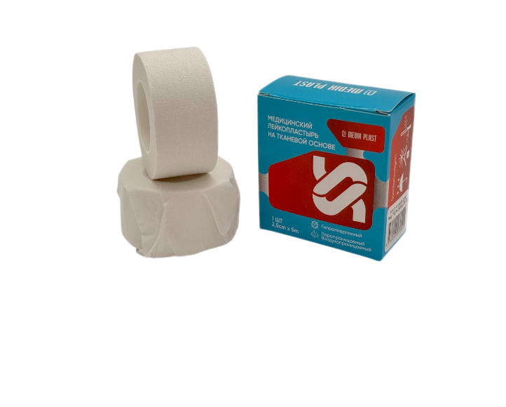
16 |  | Лейкопластырь MEDIK PLAST гипоаллер. на тканевой основе 1,25cm x 5m №1 | 120 | шт | 2,660.71 | 2,980.00 | ООО "IMKONPLUS PHARM" | 2028-01-01 |  | -
17 |  | Лейкопластырь MEDIK PLAST гипоаллер. на тканевой основе 2cm x 5m №1 | 1/400 | шт | 3,839.29 | 4,300.00 | ООО "IMKONPLUS PHARM" | 2028-01-01 |  | -
18 |  | Лейкопластырь MEDIK PLAST гипоаллер. на тканевой основе 2,5cm x 5m №1 | 1/325 | шт | 4,508.93 | 5,050.00 | ООО "IMKONPLUS PHARM" | 2028-01-01 |  | -
19 |  | Лейкопластырь MEDIK PLAST гипоаллер. на тканевой основе 3cm x 5m №1 | 1/300 | шт | 4,910.71 | 5,500.00 | ООО "IMKONPLUS PHARM" | 2028-01-01 |  | -
20 |  | Лейкопластырь MEDIK PLAST гипоаллер. на тканевой основе 4cm x 5m №1 | 1/175 | шт | 6,562.50 | 7,350.00 | ООО "IMKONPLUS PHARM" | 2028-01-01 |  | -
21 |  | Лейкопластырь MEDIK PLAST гипоаллер. на тканевой основе 5cm x 5m №1 | 1/150 | шт | 7,633.93 | 8,550.00 | ООО "IMKONPLUS PHARM" | 2028-01-01 |  | -
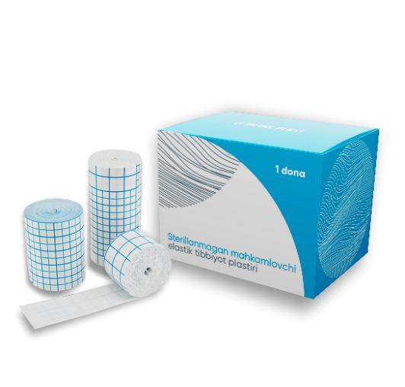
22 | 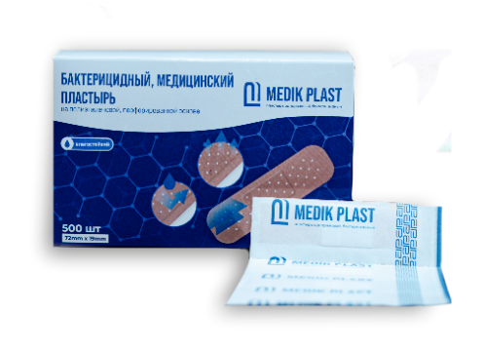 | Пластырь MEDIK PLAST бактер. на полиэтилен. перфорирован. 72mm x 19mm №500 | 1 | уп | - | ожидается | ООО "IMKONPLUS PHARM" | - |  | -
23 |  | Пластырь из нетканого материала нестерильный MEDIK PLAST 2,5cm х 10m №1 (аналог hiperskin) | 1/192 | шт | 28,562.50 | 31,990.00 | ООО "IMKONPLUS PHARM" | 2027-02-01 |  | -
24 |  | Пластырь из нетканого материала нестерильный MEDIK PLAST 5cm х 10m №1 (аналог hiperskin) | 1 | шт | 44,633.93 | 49,990.00 | ООО "IMKONPLUS PHARM" | 2027-02-01 |  | -
25 |  | Пластырь из нетканого материала нестерильный MEDIK PLAST 10cm х 10m №1 (аналог hiperskin) | 1 | шт | 71,419.64 | 79,990.00 | ООО "IMKONPLUS PHARM" | 2027-02-01 |  | -
26 |  | Пластырь из нетканого материала нестерильный MEDIK PLAST 15cm х 10m №1 (аналог hiperskin) | 1 | шт | 89,276.79 | 99,990.00 | ООО "IMKONPLUS PHARM" | 2027-02-01 |  | -
27 | 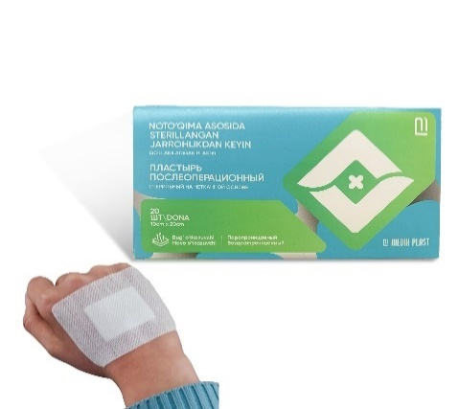 | Пластырь послеоперационный стерильный на нетканной основе MEDIK PLAST 10cm x 15cm №20 | 1/25 | уп | 79,464.29 | 89,000.00 | ООО "IMKONPLUS PHARM" | 2027-02-01 |  | -
28 |  | Пластырь послеоперационный стерильный на нетканной основе MEDIK PLAST 10cm x 20cm №20 | 1/24 | уп | 93,750.00 | 105,000.00 | ООО "IMKONPLUS PHARM" | 2027-02-01 |  | -
29 |  | Пластырь послеоперационный стерильный на нетканной основе MEDIK PLAST 10cm x 25cm №20 | 1/20 | уп | 102,678.57 | 115,000.00 | ООО "IMKONPLUS PHARM" | 2027-02-01 |  | -
30 |  | Пластырь послеоперационный стерильный на нетканной основе MEDIK PLAST 10cm x 30cm №20 | 1 | уп | 114,285.71 | 128,000.00 | ООО "IMKONPLUS PHARM" | 2027-12-01 |  | -
31 | 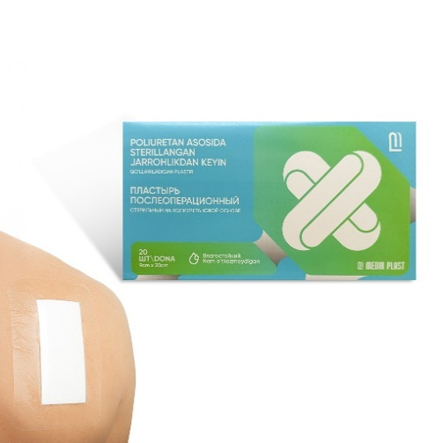 | Пластырь послеоперационный стерильный на полиуретановой основе MEDIK PLAST 9cm x 15cm №20 | 1/25 | уп | 83,035.71 | 93,000.00 | ООО "IMKONPLUS PHARM" | 2027-02-01 |  | -
32 |  | Пластырь послеоперационный стерильный на полиуретановой основе MEDIK PLAST 9cm x 20cm №20 | 1/24 | уп | 96,428.57 | 108,000.00 | ООО "IMKONPLUS PHARM" | 2027-02-01 |  | -
33 |  | Пластырь послеоперационный стерильный на полиуретановой основе MEDIK PLAST 9cm x 25cm №20 | 1/20 | уп | 105,357.14 | 118,000.00 | ООО "IMKONPLUS PHARM" | 2027-02-01 |  | -
34 |  | Пластырь послеоперационный стерильный на полиуретановой основе MEDIK PLAST 9cm x 30cm №20 | 1 | уп | 115,178.57 | 129,000.00 | ООО "IMKONPLUS PHARM" | 2027-12-01 |  | -
35 | 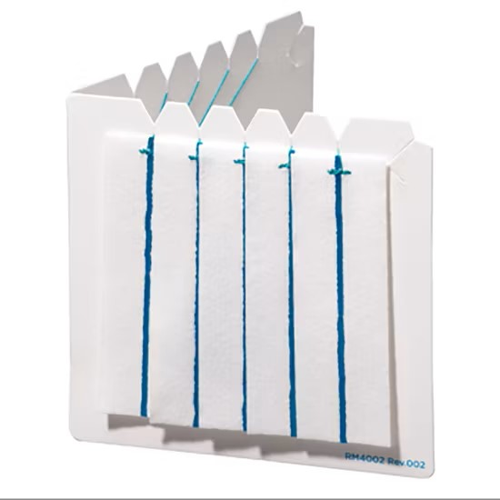 | Стерильные нейрохирургические нейропатчи с рентгеновской нитью MEDIK PLAST 12x25mm №10 | 1 | уп | 133,928.57 | 150,000.00 | ООО "IMKONPLUS PHARM" | 2028-07-01 |  | -
36 |  | Стерильные нейрохирургические нейропатчи с рентгеновской нитью MEDIK PLAST 12x50mm №10 | 1 | уп | 147,321.43 | 165,000.00 | ООО "IMKONPLUS PHARM" | 2028-07-01 |  | -
37 |  | Стерильные нейрохирургические нейропатчи с рентгеновской нитью MEDIK PLAST 25x50mm №10 | 1 | уп | 165,178.57 | 185,000.00 | ООО "IMKONPLUS PHARM" | 2028-07-01 |  | -
38 |  | Стерильные нейрохирургические нейропатчи с рентгеновской нитью MEDIK PLAST 25x75mm №10 | 1 | уп | 183,035.71 | 205,000.00 | ООО "IMKONPLUS PHARM" | 2028-07-01 |  | -
Бинты эластичные |  |  |  |  |  |  |  |  |  | -
1 | 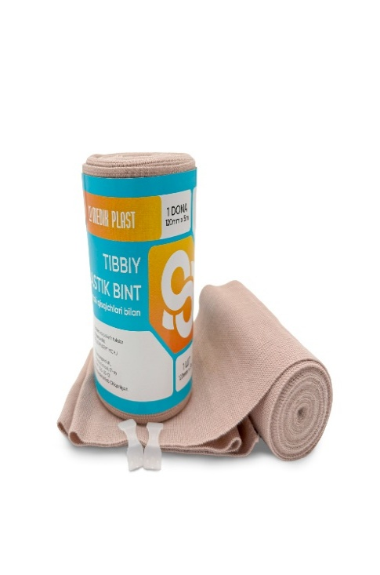 | Бинт эластичный медицинский MEDIK PLAST 80mm x 1m №1 | 1/64 | шт | 3,705.36 | 4,150.00 | ООО "IMKONPLUS PHARM" | 2030-01-01 |  | -
2 |  | Бинт эластичный медицинский MEDIK PLAST 80mm x 1,5m №1 | 1/42 | шт | 4,910.71 | 5,500.00 | ООО "IMKONPLUS PHARM" | 2030-01-01 |  | -
3 |  | Бинт эластичный медицинский MEDIK PLAST 80mm x 2m №1 | 1/36 | шт | 5,973.21 | 6,690.00 | ООО "IMKONPLUS PHARM" | 2030-01-01 |  | -
4 |  | Бинт эластичный медицинский MEDIK PLAST 80mm x 3m №1 | 1/30 | шт | 8,089.29 | 9,060.00 | ООО "IMKONPLUS PHARM" | 2030-01-01 |  | -
5 |  | Бинт эластичный медицинский MEDIK PLAST 80mm x 4m №1 | 1/93 | шт | 9,642.86 | 10,800.00 | ООО "IMKONPLUS PHARM" | 2030-01-01 |  | -
6 |  | Бинт эластичный медицинский MEDIK PLAST 80mm x 5m №1 | 1/63 | шт | 12,651.79 | 14,170.00 | ООО "IMKONPLUS PHARM" | 2030-01-01 |  | -
7 |  | Бинт эластичный медицинский MEDIK PLAST 80mm x 6m №1 | 1/63 | шт | 14,910.71 | 16,700.00 | ООО "IMKONPLUS PHARM" | 2030-01-01 |  | -
8 |  | Бинт эластичный медицинский MEDIK PLAST 100mm x 1m №1 | 1/42 | шт | 4,330.36 | 4,850.00 | ООО "IMKONPLUS PHARM" | 2030-01-01 |  | -
9 |  | Бинт эластичный медицинский MEDIK PLAST 100mm x 1,5m №1 | 1/37 | шт | 5,651.79 | 6,330.00 | ООО "IMKONPLUS PHARM" | 2030-01-01 |  | -
10 |  | Бинт эластичный медицинский MEDIK PLAST 100mm x 2m №1 | 1/26 | шт | 7,232.14 | 8,100.00 | ООО "IMKONPLUS PHARM" | 2030-01-01 |  | -
11 |  | Бинт эластичный медицинский MEDIK PLAST 100mm x 3m №1 | 1/22 | шт | 9,812.50 | 10,990.00 | ООО "IMKONPLUS PHARM" | 2030-01-01 |  | -
12 |  | Бинт эластичный медицинский MEDIK PLAST 100mm x 4m №1 | 1/75 | шт | 11,901.79 | 13,330.00 | ООО "IMKONPLUS PHARM" | 2030-01-01 |  | -
13 |  | Бинт эластичный медицинский MEDIK PLAST 100mm x 5m №1 | 1/60 | шт | 14,455.36 | 16,190.00 | ООО "IMKONPLUS PHARM" | 2030-01-01 |  | -
14 |  | Бинт эластичный медицинский MEDIK PLAST 100mm x 6m №1 | 1/48 | шт | 17,187.50 | 19,250.00 | ООО "IMKONPLUS PHARM" | 2030-01-01 |  | -
15 |  | Бинт эластичный медицинский MEDIK PLAST 120mm x 1m №1 | 1/37 | шт | 5,589.29 | 6,260.00 | ООО "IMKONPLUS PHARM" | 2030-01-01 |  | -
16 |  | Бинт эластичный медицинский MEDIK PLAST 120mm x 1,5m №1 | 1/32 | шт | 6,464.29 | 7,240.00 | ООО "IMKONPLUS PHARM" | 2030-01-01 |  | -
17 |  | Бинт эластичный медицинский MEDIK PLAST 120mm x 2m №1 | 1/24 | шт | 8,616.07 | 9,650.00 | ООО "IMKONPLUS PHARM" | 2030-01-01 |  | -
18 |  | Бинт эластичный медицинский MEDIK PLAST 120mm x 3m №1 | 1/86 | шт | 9,616.07 | 10,770.00 | ООО "IMKONPLUS PHARM" | 2030-01-01 |  | -
19 |  | Бинт эластичный медицинский MEDIK PLAST 120mm x 4m №1 | 1/62 | шт | 13,482.14 | 15,100.00 | ООО "IMKONPLUS PHARM" | 2030-01-01 |  | -
20 |  | Бинт эластичный медицинский MEDIK PLAST 120mm x 5m №1 | 1/52 | шт | 17,910.71 | 20,060.00 | ООО "IMKONPLUS PHARM" | 2030-01-01 |  | -
21 |  | Бинт эластичный медицинский MEDIK PLAST 120mm x 6m №1 | 1/40 | шт | 21,223.21 | 23,770.00 | ООО "IMKONPLUS PHARM" | 2030-01-01 |  | -
22 |  | Бинт эластичный медицинский MEDIK PLAST 140mm x 1m №1 | 1/32 | шт | 5,607.14 | 6,280.00 | ООО "IMKONPLUS PHARM" | 2030-01-01 |  | -
23 |  | Бинт эластичный медицинский MEDIK PLAST 140mm x 1,5m №1 | 1/24 | шт | 7,276.79 | 8,150.00 | ООО "IMKONPLUS PHARM" | 2030-01-01 |  | -
24 |  | Бинт эластичный медицинский MEDIK PLAST 140mm x 2m №1 | 1/98 | шт | 9,910.71 | 11,100.00 | ООО "IMKONPLUS PHARM" | 2030-01-01 |  | -
25 |  | Бинт эластичный медицинский MEDIK PLAST 140mm x 3m №1 | 1/72 | шт | 13,839.29 | 15,500.00 | ООО "IMKONPLUS PHARM" | 2030-01-01 |  | -
26 |  | Бинт эластичный медицинский MEDIK PLAST 140mm x 4m №1 | 1/50 | шт | 17,919.64 | 20,070.00 | ООО "IMKONPLUS PHARM" | 2030-01-01 |  | -
27 |  | Бинт эластичный медицинский MEDIK PLAST 140mm x 5m №1 | 1/32 | шт | 21,830.36 | 24,450.00 | ООО "IMKONPLUS PHARM" | 2030-01-01 |  | -
28 |  | Бинт эластичный медицинский MEDIK PLAST 140mm x 6m №1 | 1/32 | шт | 25,758.93 | 28,850.00 | ООО "IMKONPLUS PHARM" | 2030-01-01 |  | -
Трубки эндотрахеальные и зонд желудоный |  |  |  |  |  |  |  |  |  | -
1 |  | Зонд желудочный MEDIK PLAST CH/FR 04 №1 | 100/2000 | шт | 3,839.29 | 4,300.00 | "Changzhou Huankang Medical Device Co., Ltd" Китай | 2029-08-16 |  | -
2 |  | Зонд желудочный MEDIK PLAST CH/FR 06 №1 | 100/2000 | шт | 3,839.29 | 4,300.00 | "Changzhou Huankang Medical Device Co., Ltd" Китай | 2029-08-16 |  | -
3 |  | Зонд желудочный MEDIK PLAST CH/FR 08 №1 | 100/2000 | шт | 3,839.29 | 4,300.00 | "Changzhou Huankang Medical Device Co., Ltd" Китай | 2029-08-16 |  | -
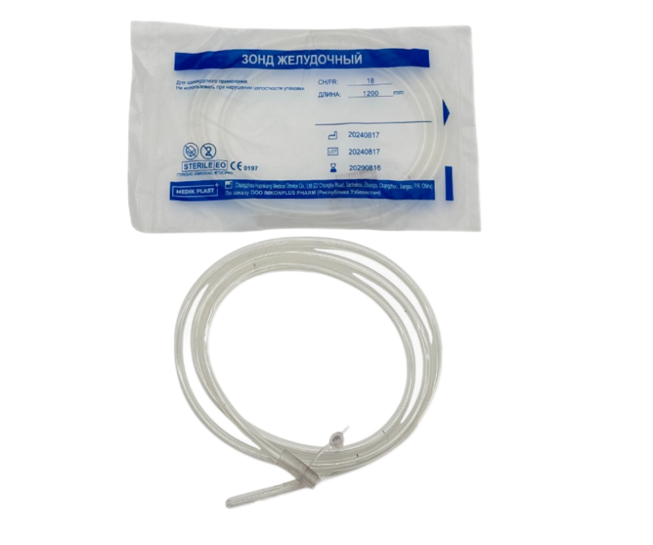
4 |  | Зонд желудочный MEDIK PLAST CH/FR 10 №1 | 40/800 | шт | 3,839.29 | 4,300.00 | "Changzhou Huankang Medical Device Co., Ltd" Китай | 2029-08-16 |  | -
5 |  | Зонд желудочный MEDIK PLAST CH/FR 12 №1 | 40/800 | шт | 3,839.29 | 4,300.00 | "Changzhou Huankang Medical Device Co., Ltd" Китай | 2029-08-16 |  | -
6 |  | Зонд желудочный MEDIK PLAST CH/FR 14 №1 | 30/600 | шт | 3,839.29 | 4,300.00 | "Changzhou Huankang Medical Device Co., Ltd" Китай | 2029-08-16 |  | -
7 |  | Зонд желудочный MEDIK PLAST CH/FR 16 №1 | 25/500 | шт | 3,839.29 | 4,300.00 | "Changzhou Huankang Medical Device Co., Ltd" Китай | 2029-08-16 |  | -
8 |  | Зонд желудочный MEDIK PLAST CH/FR 18 №1 | 25/500 | шт | 3,839.29 | 4,300.00 | "Changzhou Huankang Medical Device Co., Ltd" Китай | 2029-08-16 |  | -
9 |  | Зонд желудочный MEDIK PLAST CH/FR 20 №1 | 20/400 | шт | 3,839.29 | 4,300.00 | "Changzhou Huankang Medical Device Co., Ltd" Китай | 2029-08-16 |  | -
10 |  | Зонд желудочный MEDIK PLAST CH/FR 22 №1 | 15/300 | шт | 3,839.29 | 4,300.00 | "Changzhou Huankang Medical Device Co., Ltd" Китай | 2029-08-16 |  | -
11 |  | Зонд желудочный MEDIK PLAST CH/FR 24 №1 | 10/200 | шт | 3,839.29 | 4,300.00 | "Changzhou Huankang Medical Device Co., Ltd" Китай | 2029-08-16 |  | -
12 |  | Трубка эндотрахеальная тип Мерфи с манжетой MEDIK PLAST 2.5-(10 Ch/Fr) | 20/200 | шт | 7,276.79 | 8,150.00 | "Changzhou Huankang Medical Device Co., Ltd" Китай | 2029-08-14 |  | -
13 |  | Трубка эндотрахеальная тип Мерфи с манжетой MEDIK PLAST 3.0-(12 Ch/Fr) | 20/200 | шт | 7,276.79 | 8,150.00 | "Changzhou Huankang Medical Device Co., Ltd" Китай | 2029-08-14 |  | -
14 |  | Трубка эндотрахеальная тип Мерфи с манжетой MEDIK PLAST 3.5-(14 Ch/Fr) | 20/200 | шт | 7,276.79 | 8,150.00 | "Changzhou Huankang Medical Device Co., Ltd" Китай | 2029-08-14 |  | -
15 |  | Трубка эндотрахеальная тип Мерфи с манжетой MEDIK PLAST 4.0-(16 Ch/Fr) | 20/200 | шт | 7,276.79 | 8,150.00 | "Changzhou Huankang Medical Device Co., Ltd" Китай | 2029-08-14 |  | -
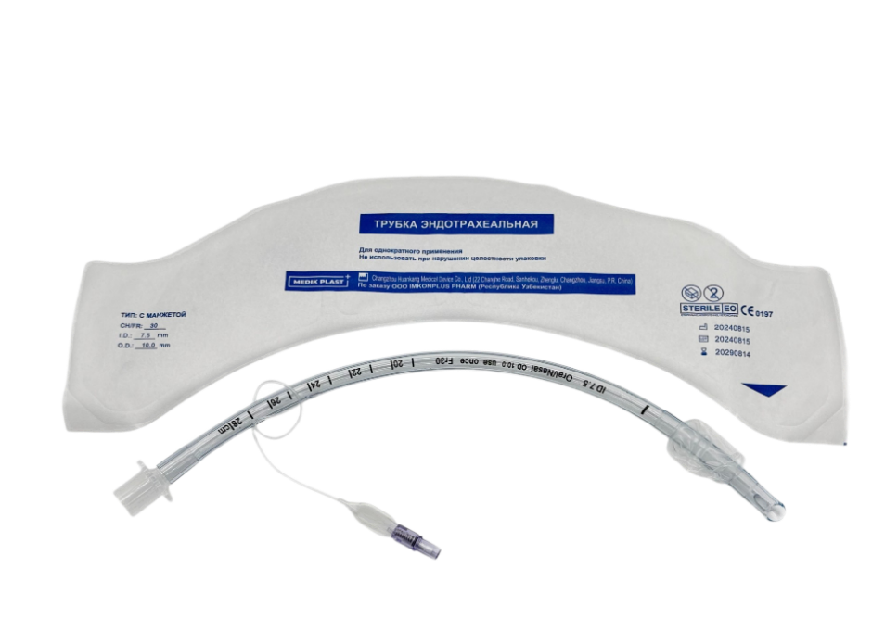
16 |  | Трубка эндотрахеальная тип Мерфи с манжетой MEDIK PLAST 4.5-(18 Ch/Fr) | 20/200 | шт | 7,276.79 | 8,150.00 | "Changzhou Huankang Medical Device Co., Ltd" Китай | 2029-08-14 |  | -
17 |  | Трубка эндотрахеальная тип Мерфи с манжетой MEDIK PLAST 5.0-(20 Ch/Fr) | 20/200 | шт | 7,276.79 | 8,150.00 | "Changzhou Huankang Medical Device Co., Ltd" Китай | 2029-08-14 |  | -
18 |  | Трубка эндотрахеальная тип Мерфи с манжетой MEDIK PLAST 5.5-(22 Ch/Fr) | 20/200 | шт | 7,276.79 | 8,150.00 | "Changzhou Huankang Medical Device Co., Ltd" Китай | 2029-08-14 |  | -
19 |  | Трубка эндотрахеальная тип Мерфи с манжетой MEDIK PLAST 6.0-(24 Ch/Fr) | 20/200 | шт | 7,276.79 | 8,150.00 | "Changzhou Huankang Medical Device Co., Ltd" Китай | 2029-08-14 |  | -
20 |  | Трубка эндотрахеальная тип Мерфи с манжетой MEDIK PLAST 6.5-(26 Ch/Fr) | 20/200 | шт | 7,276.79 | 8,150.00 | "Changzhou Huankang Medical Device Co., Ltd" Китай | 2029-08-14 |  | -
21 |  | Трубка эндотрахеальная тип Мерфи с манжетой MEDIK PLAST 7.0-(28 Ch/Fr) | 20/200 | шт | 7,276.79 | 8,150.00 | "Changzhou Huankang Medical Device Co., Ltd" Китай | 2029-08-14 |  | -
22 |  | Трубка эндотрахеальная тип Мерфи с манжетой MEDIK PLAST 7.5-(30 Ch/Fr) | 20/200 | шт | 7,276.79 | 8,150.00 | "Changzhou Huankang Medical Device Co., Ltd" Китай | 2029-08-14 |  | -
23 |  | Трубка эндотрахеальная тип Мерфи с манжетой MEDIK PLAST 8.0-(32 Ch/Fr) | 20/200 | шт | 7,276.79 | 8,150.00 | "Changzhou Huankang Medical Device Co., Ltd" Китай | 2029-08-14 |  | -
24 |  | Трубка эндотрахеальная тип Мерфи с манжетой MEDIK PLAST 8.5-(34 Ch/Fr) | 20/200 | шт | 7,276.79 | 8,150.00 | "Changzhou Huankang Medical Device Co., Ltd" Китай | 2029-08-14 |  | -
25 |  | Трубка эндотрахеальная тип Мерфи с манжетой MEDIK PLAST 9.0-(36 Ch/Fr) | 20/200 | шт | 7,276.79 | 8,150.00 | "Changzhou Huankang Medical Device Co., Ltd" Китай | 2029-08-14 |  | -
26 |  | Трубка эндотрахеальная тип Мерфи с манжетой MEDIK PLAST 9.5-(38 Ch/Fr) | 20/200 | шт | 7,276.79 | 8,150.00 | "Changzhou Huankang Medical Device Co., Ltd" Китай | 2029-08-14 |  | -
27 |  | Трубка эндотрахеальная тип Мерфи с манжетой MEDIK PLAST 10.0-(40 Ch/Fr) | 20/200 | шт | 7,276.79 | 8,150.00 | "Changzhou Huankang Medical Device Co., Ltd" Китай | 2029-08-14 |  | -
Катетеры и мочеприёмник |  |  |  |  |  |  |  |  |  | -
1 | 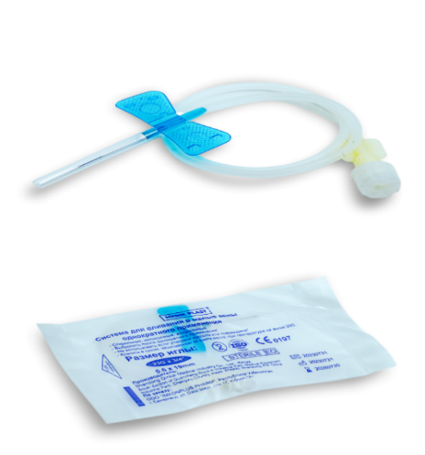 | Катетер бабочка MEDIK PLAST 21G №1 | 100/5000 | шт | 531.25 | 595.00 | "Shandong Qinkai Medical Industry Co., Ltd" Китай | 2028-07-30 |  | -
2 |  | Катетер бабочка MEDIK PLAST 22G №1 | 100/5000 | шт | 531.25 | 595.00 | "Shandong Qinkai Medical Industry Co., Ltd" Китай | 2028-07-30 |  | -
3 |  | Катетер бабочка MEDIK PLAST 23G №1 | 100/5000 | шт | 531.25 | 595.00 | "Shandong Qinkai Medical Industry Co., Ltd" Китай | 2030-05-01 |  | -
4 |  | Катетер бабочка MEDIK PLAST 24G №1 | 100/5000 | шт | 531.25 | 595.00 | "Shandong Qinkai Medical Industry Co., Ltd" Китай | 2028-07-30 |  | -
5 |  | Катетер бабочка MEDIK PLAST 25G №1 | 100/5000 | шт | 531.25 | 595.00 | "Shandong Qinkai Medical Industry Co., Ltd" Китай | 2030-05-01 |  | -
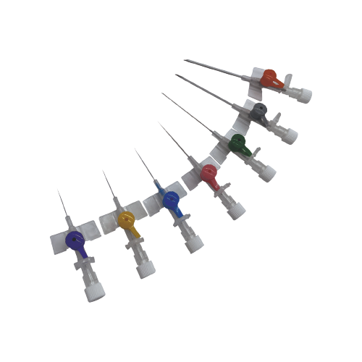
6 |  | Канюля внутривенная с крыльями и портом MEDIK PLAST 14G №1 | 50/1000 | шт | 2,598.21 | 2,910.00 | "Jiangsu Webest Medical Product Co., Ltd" Китай | 2030-04-29 |  | -
7 |  | Канюля внутривенная с крыльями и портом MEDIK PLAST 16G №1 | 50/1000 | шт | 2,598.21 | 2,910.00 | "Jiangsu Webest Medical Product Co., Ltd" Китай | 2030-04-29 |  | -
8 |  | Канюля внутривенная с крыльями и портом MEDIK PLAST 18G №1 | 100/1000 | шт | 2,508.93 | 2,810.00 | "Harsoria Healthcare Pvt. Ltd" Индия | 2027-12-01 |  | -
9 |  | Канюля внутривенная с крыльями и портом MEDIK PLAST 20G №1 | 50/1000 | шт | 2,508.93 | 2,810.00 | "Jiangsu Webest Medical Product Co., Ltd" Китай | 2030-04-29 |  | -
10 |  | Канюля внутривенная с крыльями и портом MEDIK PLAST 22G №1 | 50/1000 | шт | 2,508.93 | 2,810.00 | "Jiangsu Webest Medical Product Co., Ltd" Китай | 2030-04-29 |  | -
11 |  | Канюля внутривенная с крыльями и портом MEDIK PLAST 24G №1 | 50/1000 | шт | 2,508.93 | 2,810.00 | "Jiangsu Webest Medical Product Co., Ltd" Китай | 2030-04-29 |  | -
12 |  | Канюля внутривенная с крыльями и портом MEDIK PLAST 26G №1 | 50/1000 | шт | - | ожидается | "Jiangsu Webest Medical Product Co., Ltd" Китай | - |  | -
13 | 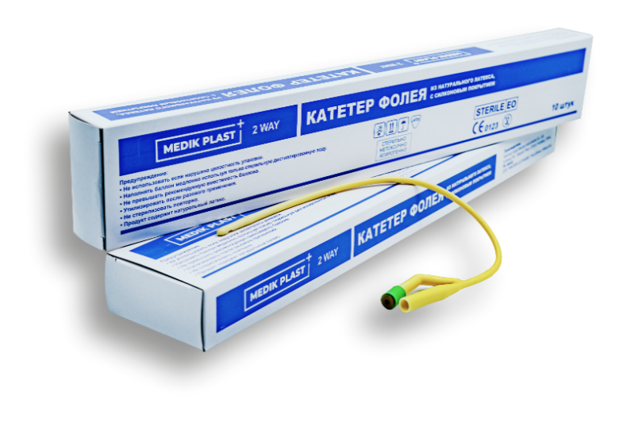 | Катетер фолея латексный 2-х ходовой MEDIK PLAST 12FR №1 | 10/500 | шт | 4,776.79 | 5,350.00 | "Nantong Angel Medical Instruments Co., Ltd" Китай | 2028-09-14 |  | -
14 |  | Катетер фолея латексный 2-х ходовой MEDIK PLAST 14FR №1 | 10/500 | шт | 4,776.79 | 5,350.00 | "Nantong Angel Medical Instruments Co., Ltd" Китай | 2028-09-14 |  | -
15 |  | Катетер фолея латексный 2-х ходовой MEDIK PLAST 16FR №1 | 10/500 | шт | 4,776.79 | 5,350.00 | "Nantong Angel Medical Instruments Co., Ltd" Китай | 2029-11-09 |  | -
16 |  | Катетер фолея латексный 2-х ходовой MEDIK PLAST 18FR №1 | 10/500 | шт | 4,776.79 | 5,350.00 | "Nantong Angel Medical Instruments Co., Ltd" Китай | 2029-11-09 |  | -
17 |  | Катетер фолея латексный 2-х ходовой MEDIK PLAST 20FR №1 | 10/500 | шт | 4,776.79 | 5,350.00 | "Nantong Angel Medical Instruments Co., Ltd" Китай | 2029-11-09 |  | -
18 |  | Катетер фолея латексный 2-х ходовой MEDIK PLAST 22FR №1 | 10/500 | шт | 4,776.79 | 5,350.00 | "Nantong Angel Medical Instruments Co., Ltd" Китай | 2028-09-14 |  | -
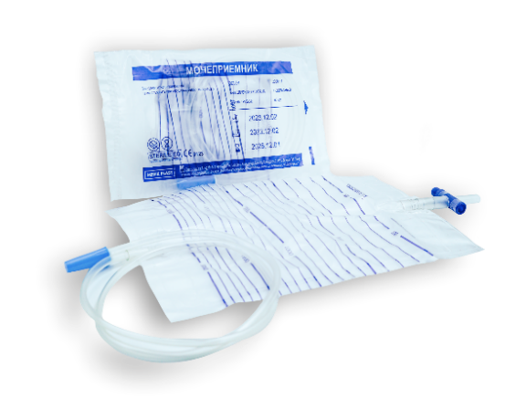 19 |  | Мочеприемник Т-образный MEDIK PLAST 2000 ml №1 | 10/250 | шт | 3,200.00 | 3,584.00 | "Changzhou Yuekang Medical Appliance Co., Ltd" Китай | 2029-11-19 |  | -
Системы инфузионные и для переливания крови |  |  |  |  |  |  |  |  |  | -
1 | 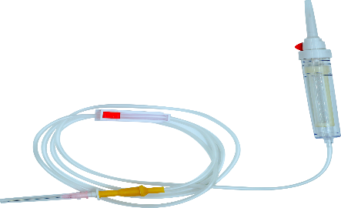 | Система инфузионная MEDIK PLAST №1 | 25/500 | шт | - | ожидается | "Changzhou Yuekang Medical Appliance Co., Ltd" Китай | - |  | -
2 | 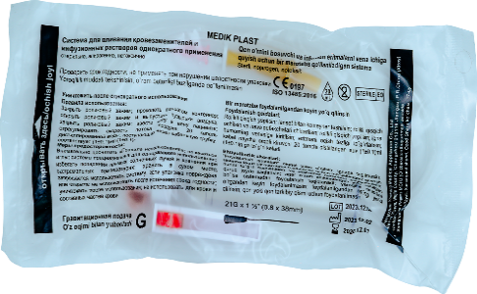 | Система для вливания крови и заменителей MEDIK PLAST №1 | 25/400 | шт | 3,124.11 | 3,499.00 | "Changzhou Yuekang Medical Appliance Co., Ltd" Китай | 2026-12-01 |  | -
Многоразовые изделия |  |  |  |  |  |  |  |  |  | -
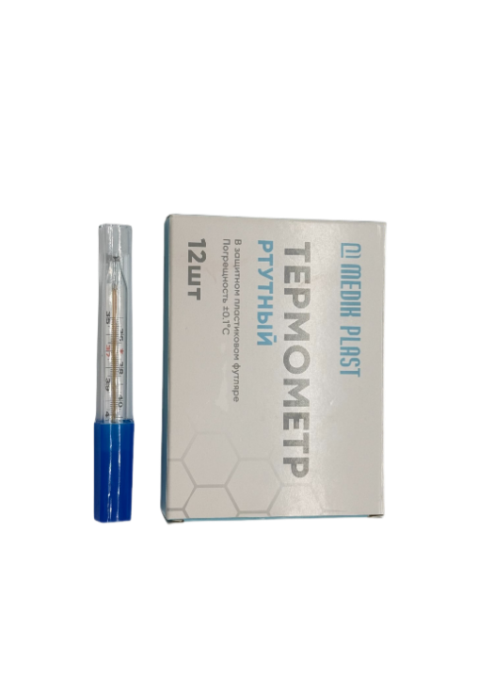 1 |  | Термометр ртутный MEDIK PLAST №1 | 12/720 | шт | 11,607.14 | 13,000.00 | "Golden Horse Medical Equipment (Wuxi) Co., Ltd" Китай | не ограничен |  | -
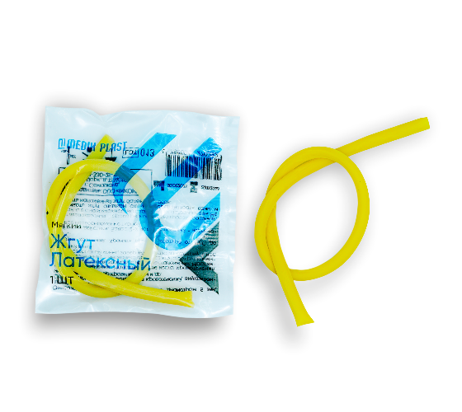 2 |  | Жгут латексный MEDIK PLAST №1 | 1/500 | шт | 2,678.57 | 3,000.00 | ООО "IMKONPLUS PHARM" | 2028-01-14 |  | -

